technická špecifikácia
Technická špecifikácia ponúkaného tovaru

Verejný obstarávateľ: | Spojená škola, Školská 7, Banská Bystrica
Názov predmetu zákazky: | Materiálno-technické vybavenie odborného vzdelávania pre elektromobilitu a autoopravárenské odbory školy

Špecifikácia predmetu zákazky
 |  |  |  |  |  | Doplní uchádzač
1. Meracia jednotka s virtuálnymi prístrojmi a príslušenstvom pre prácu s elektronickými učebnicami a prepojovacím poľom -1 súbor |  |  |  |  |  | Označenie (výrobná značka/model) ponúkaného tovaru:
Požadované technické parametre a vybavenie | Jednotka parametra | Požiadavka |  |  |  | Uchádzačom ponúknuté parametre (uchádzač uvedie ku každej položke/parametru hodnotu/funkcionalitu ponúkaného produktu, t.j. opis vlastností požadovaného produktu tak, aby bolo možné posúdiť splnenie požiadaviek na daný produkt)
 |  | minimum | maximum | presne | vyžaduje sa/nevyžaduje sa
Súbor univerzálnej meracej jednotky pre 1. odbornú učebňu žiakov študijného odboru Autotronik. Zahŕňa univerzálne výukové vybavenie s meracími zariadením, príslušenstvom a softvérovým ovládaním pre samostatnú prácu žiakov s meracími prístrojmi signálov rôznych veličín pre elektrotechniku a s virtuálnymi zariadeniami na meracích kartách (ktoré sú súčasťou e-učebníc) prepojených cez prepojovacie pole do siete žiackych PC a ovládané administrátorským softvérom. |  |  |  |  | áno
zariadenie univerzálnej meracej jednotky virtuálnych prístrojov -Parametre | ks | 9
procesor s pamäťou pre merania s počtom bitov minimálne 32 | bity | 32
Napájanie 230V/50 Hz |  |  |  |  | áno
Navrhnuté pre pripojenie 2-mm bezpečnostných meracích káblov |  |  |  |  | áno
bezpečné pre napätie | V |  | 100
USB rozhranie |  |  |  |  | áno
rozhranie WLAN/WiFi, 2.4 GHz |  |  |  |  | áno
pre merací rozsah | ks | 9
Hĺbka pamäte | bity | 4 x 8 KX 10
digitálny vstup a výstup signálu |  |  |  |  | áno
Externý napájací zdroj so širokým vstupom rozsahu | V | 100 | 264
Externý napájací zdroj so širokým vstupom rozsahu | HZ | 47 | 63
výstup |  |  |  | 24 V / 5
Virtuálne prístroje:
2x voltmeter , 2 x ampérmeter : AC, DC, 9 rozsahov, 100mV to 50V, true RMS, AV |  |  |  |  | áno
2kanálový ampérmeter : AC, DC, 2 rozsahy, 300 mA a 3 A, TrueRMS, AV |  |  |  |  | áno
2kanálový voltmeter : AC, DC, 9 rozsahov, 100 mV až 50 V, TrueRMS, AV |  |  |  |  | áno
2/4 kanálový osciloskop: šírka pásma 10 MHz, 25 časových rozsahov, 100 ns/dielik až 10 s/ dielik, vertikálna citlivosť 20 mV/ dielik až 10 V/ dielik, trigger a predtrigger, režim zobrazenia XY a XT, funkcia kurzora, sčítania a multiplikácia pre dva kanály |  |  |  |  | áno
generátor funkcií, : 0.5 Hz 5 MHz, 0 10 V, sínus, obdĺžnik, píla |  |  |  |  | áno
generátor tvarov , 1 x generátor pulzov , |  |  |  |  | áno
so 16 číslicovými výstupmi, 1 x so 16 číslicovými vstupmi |  |  |  |  | áno
číslicovými vstupmi /výstupmi, režimy zobrazenia: binárny, hex, decimálny a oktálny |  |  |  |  | áno
trojfázový napájací zdroj , 0 150 Hz, 0 14 Vrms, 2 A |  |  |  |  | áno
variabilný DC napájací zdroj , 3 x (20 V +20 V), 2 A |  |  |  |  | áno
trojfázový napájací zdroj s možnosťou nastavenia posunutia fázy a frekvencie |  |  |  |  | áno
držiak meracích kariet -Parametre | ks | 27
kompatibilných so zbernicovým prepojením univerzálnej meracej jednotky |  |  |  |  | áno
prepojky s 2 mm konektorom vzdialenosť musí byť 5 mm | ks | 10
možnosť použitia prepojovacieho poľa pre zapojenia s voľnými súčiastkami a IC |  |  |  |  | áno
príslušenstvo vodičov a prepojok na meranie -Parametre | ks | 9
vodičov a prepojok po 6 bočných rezistorov 2 x 1 ohm, 2 x 10 ohmov, 2 X 100 ohmov na meranie prúdu pomocou analógových vstupov systém |  |  |  |  | áno
označením rezistorov a vstupov symbolmi na ich identifikáciu |  |  |  |  | áno
Zásuvky 24 x 2 mm | ks | 1
Sada prepojovacích káblov 2 mm | ks | 28
Konektory 10 x 2 mm / rozstup konektorov 5 mm, biely |  |  |  |  | áno
prepojovacie pole + príslušenstvo - na prepojenie virtuálnych zariadeníi na meracích kartách so sietou žiackych PC | ks | 9
PC typ All in One -Parametre | ks | 9
monitor FULL HD | " | 23
s operačným programom s parametrami min Windows 10 Home |  |  |  |  | áno
procesor | bity | 32
pamäť | GB | 4
Pevný disk | GB | 512
USB s rýchlosťou min. 12Mbit. | ks | 2
klávesnica +myš |  |  |  |  | áno
WIFI rozhranie min 2.4 GHz |  |  |  |  | áno
WIFI IEEE 802.11 B / N |  |  |  |  | áno
Paralelné pripojenie ľubovoľného počtu experimentátorov cez sériový zbernicový systém |  |  |  |  | áno
5. administrátorský softvér na prepojenie UMJ a e-učebníc na tvorbu a realizáciu meracích úloh žiakov cez meraciu jednotku | ks | 1
Požadujeme komplexnú sadu administrátorského softvéru pre e-učebnice. Sada musí pozostávať z nasledujúcich samostatných programových komponentov: |  |  |  |  | áno
Manager: Správa študentov a e-učebníc Editor: Tvorba a editácia kurzov a testov Dotazník: Tvorba otázok, cvičení a súborov otázok |  |  |  |  | áno

 |  |  |  |  |  | Doplní uchádzač
2. Výukový model Nákladné vozidlá s hybridným a elektrickým pohonom -1 súbor |  |  |  |  |  | Označenie (výrobná značka/model) ponúkaného tovaru:
Požadované technické parametre a vybavenie | Jednotka parametra | Požiadavka |  |  |  | Uchádzačom ponúknuté parametre (uchádzač uvedie ku každej položke/parametru hodnotu/funkcionalitu ponúkaného produktu, t.j. opis vlastností požadovaného produktu tak, aby bolo možné posúdiť splnenie požiadaviek na daný produkt)
 |  | minimum | maximum | presne | vyžaduje sa/nevyžaduje sa
model NVsHaEP | ks | 1
Zariadenia na vytýčenie bezpečnej zóny okolo servírovaného VN vozidla | súbor | 1
možnosť vytvoriť kompletnú bezpečnostnú zónu pre prácu s vysokonapäťovými hybridnými a elektrickými vozidlami alebo s ich vysokonapäťovými batériami. Šesť bezpečne stojacich stĺpov s kordónovými remienkami vám umožňuje vytvoriť bezpečnostnú zónu, ktorá spĺňa najvyššie bezpečnostné požiadavky. Je potrebné vytvoriť takúto bezpečnostnú zónu na zabezpečenie vysokonapäťových vozidiel alebo ich VN komponentov a na ochranu účastníkov v laboratóriách alebo opravovniach. Pri všetkých prácach na vysokonapäťovej batérii je bezpodmienečne potrebné okolie uzavrieť. Vytvorenie bezpečnostnej zóny je preto podstatným aspektom každého tréningu. |  |  |  |  | áno |  | 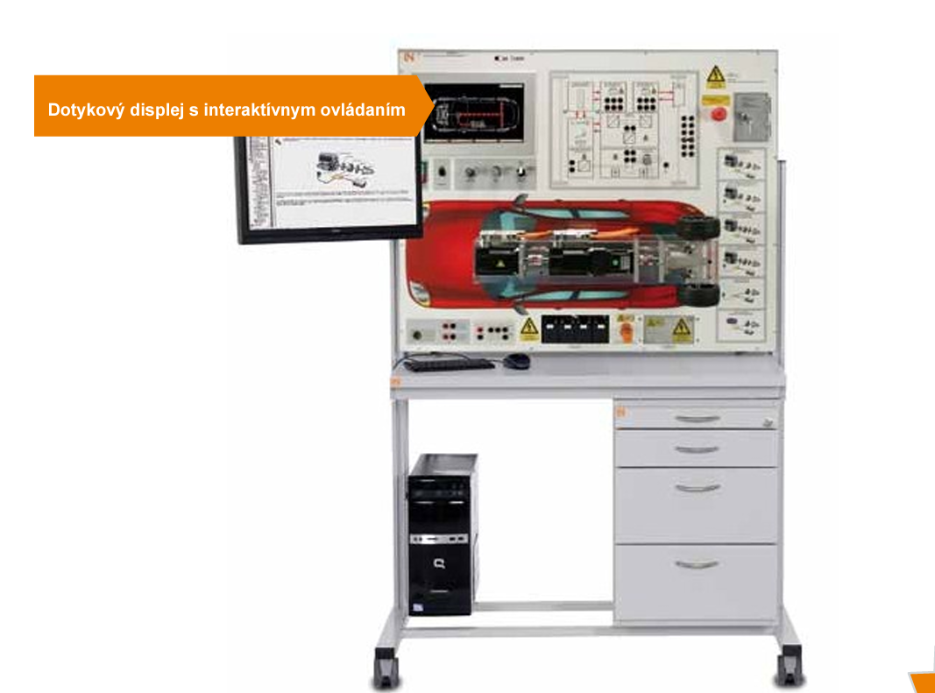
mobilný stojan pre model | ks | 1
Mobilný experimentálny a demonštračný stojan s nohami stola z hliníkového profilu, konzolou pre PC, spodnou skrinkou zásuvky a prídavnou poličkou. |  |  |  |  | áno
na kolieskach |  |  |  |  | áno
výška | mm | 1300 | 1400
šírka | mm | 1050 | 1100
hĺbka | mm | 650 | 750
Podvesný Kontajner | ks | 1
kovový |  |  |  |  | áno
počet zásuviek | ks | 4
na model NVsHEP |  |  |  |  | áno
označením rezistorov a vstupov symbolmi na ich identifikáciu | ks | 1
PC -Parametre | ks | 1
monitor FULL HD | " | 23
držiak monitora | ks | 1
s operačným programom s parametrami min Windows 10 Home |  |  |  |  | áno
držiak PC | ks | 1
procesor | bity | 32
pamäť | GB | 4
Pevný disk | GB | 512
USB s rýchlosťou min. 12Mbit. | ks | 2
klávesnica +myš |  |  |  |  | áno
WIFI rozhranie min 2.4 GHz |  |  |  |  | áno
WIFI IEEE 802.11 B / N |  |  |  |  | áno

 |  |  |  |  |  | Doplní uchádzač
3. Výukový model Diagnostika a opravy VN akumulátorov -1 súbor |  |  |  |  |  | Označenie (výrobná značka/model) ponúkaného tovaru:
Požadované technické parametre a vybavenie | Jednotka parametra | Požiadavka |  |  |  | Uchádzačom ponúknuté parametre (uchádzač uvedie ku každej položke/parametru hodnotu/funkcionalitu ponúkaného produktu, t.j. opis vlastností požadovaného produktu tak, aby bolo možné posúdiť splnenie požiadaviek na daný produkt)
 |  | minimum | maximum | presne | vyžaduje sa/nevyžaduje sa
Výukový Model "Diagnostika a opravy VN akumulátorov -Parametre | ks | 1
Digitálny sieťový systém správy batérií CAN-bus v trakčnej batérii a príslušných komponentov určený na činnosti spojené s meraním a prevádzkovým testovaním VN komponentov prenášajúcich napätie( meranie a diagnostika článkov batérie, ktorá je rozoberateľná a umožňuje nahradiť tak jednotlivé články a snímače). |  |  |  |  | áno
Interaktívny kurz na CD-ROM s prehliadačom |  |  |  |  | áno
softvérom kurzu a ďalšími virtuálnymi prístrojmi |  |  |  |  | áno
Digitálne zosieťovaná kapacita merania |  |  |  |  | áno
Digitálne meracie prístroje: |  |  |  |  | áno
4-kanálový osciloskop | ks | 1
Voltmeter | ks | 1
Ampérmeter | ks | 1
Dvojitý merač napätia | ks | 1
Merač výkonu | ks | 1
Sada vodičov pre model "Diagnostika a opravy VN akumulátorov" -Parametre | ks | 27
Nabíjacia zásuvka typu 2 pre režim 3 - režim nabíjania |  |  |  |  | áno
Bezpečnostný kryt nabíjacej zásuvky |  |  |  |  | áno
Pohon ako súčasť nabíjacej zásuvky na uzamknutie alebo uvoľnenie konektora vo vnútri zásuvky |  |  |  |  | áno
Stýkač na odpojenie nabíjacej svorky od elektrickej siete |  |  |  |  | áno
nabíjací prúd | A |  | 10
Vstupy a výstupy: 4 mm bezpečnostné zásuvky |  |  |  |  | áno
Interné pomocné napätie 24V DC / 1A |  |  |  |  | áno
Nabíjacia stanica pre PEV and PHEV -Parametre | ks | 1
Nabíjacia zásuvka typu 2 pre režim 3 - režim nabíjania |  |  |  |  | áno
Bezpečnostný kryt nabíjacej zásuvky |  |  |  |  | áno
Stýkač na odpojenie nabíjacej svorky od elektrickej siete |  |  |  |  | áno
Stýkač na odpojenie nabíjacej svorky od elektrickej siete |  |  |  |  | áno
nabíjací prúd | A |  | 10
Vstupy a výstupy: 4 mm bezpečnostné zásuvky |  |  |  |  | áno
Interné pomocné napätie 24V DC / 1A |  |  |  |  | áno
Zariadenia na vytýčenie bezpečnej zóny okolo servírovaného VN vozidla - parametre | súbor | 1
možnosť vytvoriť kompletnú bezpečnostnú zónu pre prácu s vysokonapäťovými hybridnými a elektrickými vozidlami alebo s ich vysokonapäťovými batériami. Šesť bezpečne stojacich stĺpov s kordónovými remienkami vám umožňuje vytvoriť bezpečnostnú zónu, ktorá spĺňa najvyššie bezpečnostné požiadavky. Je potrebné vytvoriť takúto bezpečnostnú zónu na zabezpečenie vysokonapäťových vozidiel alebo ich VN komponentov a na ochranu účastníkov v laboratóriách alebo opravovniach. Pri všetkých prácach na vysokonapäťovej batérii je bezpodmienečne potrebné okolie uzavrieť. Vytvorenie bezpečnostnej zóny je preto podstatným aspektom každého tréningu. |  |  |  |  | áno
mobilný stojan pre model | ks | 1
Mobilný experimentálny a demonštračný stojan s nohami stola z hliníkového profilu, konzolou pre PC, spodnou skrinkou zásuvky a prídavnou poličkou. |  |  |  |  | áno
na kolieskach |  |  |  |  | áno
výška | mm | 1300 | 1400
šírka | mm | 1050 | 1100
hĺbka | mm | 650 | 750
Podvesný Kontajner rozmery podľa mobilného stojanu | ks | 1
počet zásuviek | ks | 4
PC -Parametre | ks | 1
monitor FULL HD | " | 23
s operačným programom s parametrami min Windows 10 Home |  |  |  |  | áno
procesor | bity | 32
pamäť | GB | 4
Pevný disk | GB | 512
USB s rýchlosťou min. 12Mbit. | ks | 2
klávesnica +myš |  |  |  |  | áno
WIFI rozhranie min 2.4 GHz |  |  |  |  | áno
WIFI IEEE 802.11 B / N |  |  |  |  | áno
Držiak plochého monitora | ks | 1
parametre na dodaný monitor |  |  |  |  | áno

 |  |  |  |  |  | Doplní uchádzač
4. Výukový model Diagnostika a opravy VN akumulátorov nákladných vozidiel -1 súbor |  |  |  |  |  | Označenie (výrobná značka/model) ponúkaného tovaru:
Požadované technické parametre a vybavenie | Jednotka parametra | Požiadavka |  |  |  | Uchádzačom ponúknuté parametre (uchádzač uvedie ku každej položke/parametru hodnotu/funkcionalitu ponúkaného produktu, t.j. opis vlastností požadovaného produktu tak, aby bolo možné posúdiť splnenie požiadaviek na daný produkt)
 |  | minimum | maximum | presne | vyžaduje sa/nevyžaduje sa
Výukový model Diagnostika a opravy VN akumulátorov nákladných vozidiel" má obsahovať všetky základné digitálne meracie prístroje pre elektrotechniku pre nácvik správneho merania diagnostiky a opráv na skutočných akumulátorových článkov nákladných vozidiel, bezpečného zapojenia a odpojenia. |  |  |  |  | áno
Model "Diagnostika a opravy VN akumulátorov" -Parametre | ks | 1
Digitálny sieťový systém správy batérií nákladných vozidiel v trakčnej batérii a na príslušné komponenty. Činnosti spojené s meraním a prevádzkovým testovaním VN komponentov prenášajúcich napätie. Vykonávajú sa praktické a živé cvičenia zahŕňajúce meranie a diagnostiku článkov batérie. Batéria vysokého napätia je navrhnutá tak, aby sa dala rozobrať a nahradiť tak jednotlivé články a snímače. |  |  |  |  | áno
Integrovaný diagnostický softvér |  |  |  |  | áno
Interaktívny kurz na CD-ROM s prehliadačom |  |  |  |  | áno
softvérom kurzu a ďalšími virtuálnymi prístrojmi |  |  |  |  | áno
Digitálne meracie prístroje: |  |  |  |  | áno
Integrovaný diagnostický softvér |  |  |  |  | áno
4-kanálový osciloskop | ks | 1
Voltmeter | ks | 1
Ampérmeter | ks | 1
Dvojitý merač napätia | ks | 1
Merač výkonu | ks | 1
Sada vodičov pre model "Diagnostika a opravy VN akumulátorov nákladných vozidiel" -Parametre | ks | 27
Nabíjacia zásuvka typu 2 pre režim 3 - režim nabíjania |  |  |  |  | áno
Bezpečnostný kryt nabíjacej zásuvky |  |  |  |  | áno
Pohon ako súčasť nabíjacej zásuvky na uzamknutie alebo uvoľnenie konektora vo vnútri zásuvky |  |  |  |  | áno
Stýkač na odpojenie nabíjacej svorky od elektrickej siete |  |  |  |  | áno
nabíjací prúd | A |  | 10
Vstupy a výstupy: 4 mm bezpečnostné zásuvky |  |  |  |  | áno
Interné pomocné napätie 24V DC / 1A |  |  |  |  | áno
Nabíjacia stanica pre PEV and PHEV -Parametre | ks | 1
Nabíjacia zásuvka typu 2 pre režim 3 - režim nabíjania |  |  |  |  | áno
Bezpečnostný kryt nabíjacej zásuvky |  |  |  |  | áno
Stýkač na odpojenie nabíjacej svorky od elektrickej siete |  |  |  |  | áno
Stýkač na odpojenie nabíjacej svorky od elektrickej siete |  |  |  |  | áno
nabíjací prúd | A |  | 10
Vstupy a výstupy: 4 mm bezpečnostné zásuvky |  |  |  |  | áno
Interné pomocné napätie 24V DC / 1A |  |  |  |  | áno
mobilný stojan pre model | ks | 1
Mobilný experimentálny a demonštračný stojan s nohami stola z hliníkového profilu, konzolou pre PC, spodnou skrinkou zásuvky a prídavnou poličkou. |  |  |  |  | áno
na kolieskach |  |  |  |  | áno
výška | mm | 1300 | 1400
šírka | mm | 1050 | 1100
hĺbka | mm | 650 | 750
Zariadenia na vytýčenie bezpečnej zóny okolo servírovaného VN vozidla | súbor | 1
možnosť vytvoriť kompletnú bezpečnostnú zónu pre prácu s vysokonapäťovými hybridnými a elektrickými vozidlami alebo s ich vysokonapäťovými batériami. Šesť bezpečne stojacich stĺpov s kordónovými remienkami vám umožňuje vytvoriť bezpečnostnú zónu, ktorá spĺňa najvyššie bezpečnostné požiadavky. Je potrebné vytvoriť takúto bezpečnostnú zónu na zabezpečenie vysokonapäťových vozidiel alebo ich VN komponentov a na ochranu účastníkov v laboratóriách alebo opravovniach. Pri všetkých prácach na vysokonapäťovej batérii je bezpodmienečne potrebné okolie uzavrieť. Vytvorenie bezpečnostnej zóny je preto podstatným aspektom každého tréningu. |  |  |  |  | áno
Podvesný Kontajner rozmery podľa mobilného stojanu | ks | 1
na mobilný stojan
počet zásuviek | ks | 4
kovový |  |  |  |  | áno
PC -Parametre | ks | 1
monitor FULL HD | " | 23
s operačným programom s parametrami min Windows 10 Home |  |  |  |  | áno
procesor | bity | 32
pamäť | GB | 4
Pevný disk | GB | 512
USB s rýchlosťou min. 12Mbit. | ks | 2
klávesnica +myš |  |  |  |  | áno
WIFI rozhranie min 2.4 GHz |  |  |  |  | áno
WIFI IEEE 802.11 B / N |  |  |  |  | áno
Držiak plochého monitora | ks | 1
parametre na dodaný monitor |  |  |  |  | áno

 |  |  |  |  |  | Doplní uchádzač
5. E - učebnice pre vyučovanie základov autoelektroniky -1 súbor |  |  |  |  |  | Označenie (výrobná značka/model) ponúkaného tovaru:
Požadované technické parametre a vybavenie | Jednotka parametra | Požiadavka |  |  |  | Uchádzačom ponúknuté parametre (uchádzač uvedie ku každej položke/parametru hodnotu/funkcionalitu ponúkaného produktu, t.j. opis vlastností požadovaného produktu tak, aby bolo možné posúdiť splnenie požiadaviek na daný produkt)
 |  | minimum | maximum | presne | vyžaduje sa/nevyžaduje sa
Súbor sa skladá z e-učebníc pre výuku žiakov odboru autotronik a autoopravár , ktoré by mali spĺňať požiadavku pre individuálne vyučovanie študentov alebo predvádzanie učiteľom s tematikou základov elektrotechniky, elektroniky a zbernice CAN vo vozidlách. Uvedené témy by mali byť vysvetľované pomocou textu, obrázkov, animácií a praktických meraní. Obsah e-učebníc musí byť možné čítať v režime bez pripojenej meracej jednotky. E-učebnice musia byť kompatibilné s meracou jednotkou a jej príslušenstvom. |  |  |  |  | áno
...

